상품제안서
르웨이 아코디언 책꽂이 길이조절형 북엔드 | 상품코드: S45398

 |  |  |  |  | 02-713-8555 | www.synergygift.co.kr
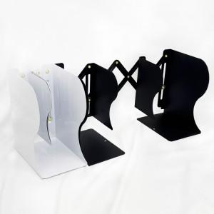 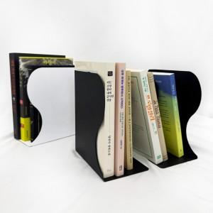 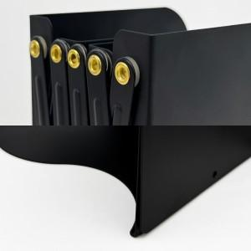

【상세/제작정보】

【인쇄/포장옵션】 | 실크, 풀칼라 / 포장불가능

【공급단가】 | 수량 | 500~ | 1,000~ | 3,000~
*VAT별도 | 단가 | 6,350원 | 6,250원 | 6,150원

【상품 URL】 | https://www.synergygift.co.kr:443/src/goods_detail.php?gdno=45398

